Sheet1
Scene No. | 2
Quest Title | 普尔克的渔船
Quest Log | 完成任务
Map No. | 7
 | 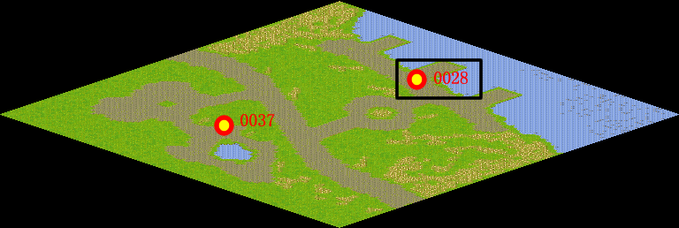
NPC No. | 28
Condition
Dialog | 好的，一切就拜托利安了，我可是很相信他的技术的。
Select | 1：完成，2：取消
Result | 1 :关闭对话框 消除Qlog-0148-001 , 2 : 关闭对话框

NPC No. | 17
Condition
Dialog | 他要的那艘船你让他过两个月来拿吧。
Select | 1：确定
Result | 1：关闭对话框

ScriptFile | Qlog-0148-002.scr
 | Q0028-0148-002.scr
 | Q0017-0148-002.scr

